상품제안서
엔보우 스마트 모션터치 15W 초고속무선충전차량용거치대-[일시품절] | 상품코드: F18981

 |  |  |  |  |  |  | 02-412-0044 | www.easy1.co.kr
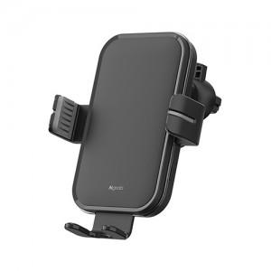

【상세/제작정보】

【인쇄/포장옵션】 | 레이저 / 포장지포장

【공급단가】 | 수량 | 100~ | 300~ | 500~ | 1,000~ | 3,000~
*VAT별도 | 단가 | 17,140원 | 16,510원 | 15,870원 | 15,240원 | 14,850원

【상품 URL】 | http://www.easy1.co.kr/src/goods_detail.php?gdno=18981

